申込手順
 | 「記入」シートにて、参加するチームの申込情報を入力・保存してください。
 | 尚、ファイルを保存する際のファイル名は、参加するカテゴリーとチーム名を入れてください。
 | 以下の手順に従い、申込登録サイトより保存したファイルを送ってください。
 | ※入力項目の切り取りや削除は行わないでください。
 | 別のセルへコピーしたい場合は、コピーした値のみ貼り付けで行ってください。
 | ※シート「エントリーシート」を１部印刷し、大会初日の受付時に提出してください（押印不要）。

１．申込書の入力シートにある「申込登録ＵＲＬ」のサイトへアクセスしてください。
 | 申込登録ＵＲＬ： |  | https://forms.gle/tjFd2Lg3wQWxMUKt8

URLをクリックもしくはQRコードを読み込むと、申込登録サイトが表示されます。
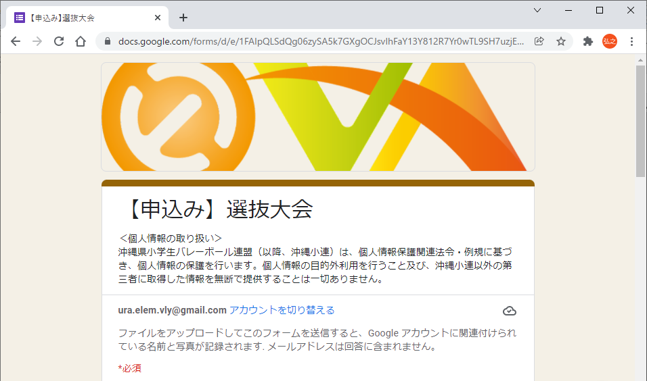

２．各項目を入力してください。
 | (1).チーム名 ※必須入力
「チーム名」を入力してください。

 | (2).所属地区 ※必須入力
「選択」をクリックすると、地区が表示されます。
その中からチームが属する地区を選択してください。

 | (3).代表者氏名 ※必須入力
「チーム代表者氏名」を入力してください。

申込書ファイルのファイル名は、カテゴリーとチーム名を入れてください。
※エクセルファイルのまま送ってください。
（例） 男子_ｘｘｘクラブ.xlsx
 | (4).申込書ファイルをアップロード ※必須入力

「ファイルを追加」をクリックすると、
「ファイル挿入」画面が表示されます

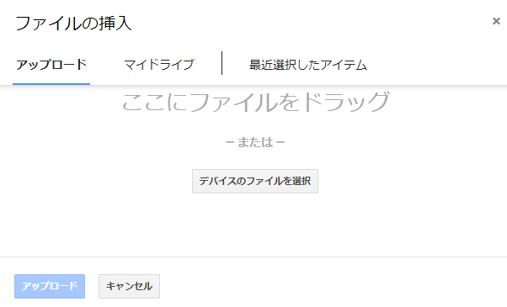

「デバイスのファイルを選択」を押下すると、エクスプローラー画面が表示されます

申込書ファイルが保存されている場所を指定してください。

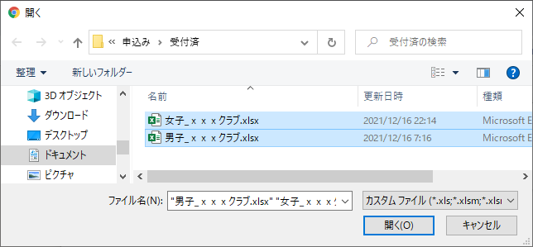


申込書ファイルを選択し、「開く(O)」ボタンを押下してください。
申込書ファイルがデスクトップにある場合、そのファイルを選択して直接ドラッグしても構いません。

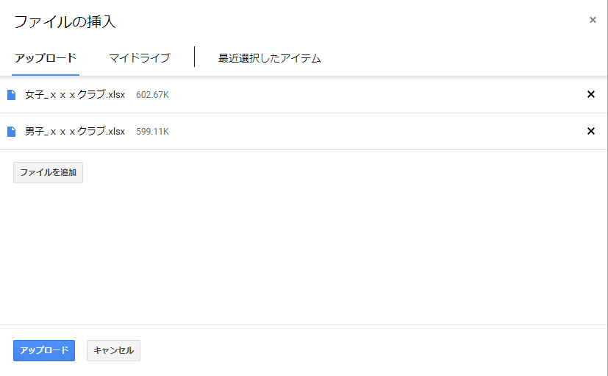

選択した申込書ファイルが表示されたら、「アップロード」ボタンを押下してください。

選択したファイルが表示されたら、アップロードＯＫです。

 | (5).カテゴリー ※必須入力
申込むカテゴリーをチェックしてください。
※複数チェック可

 | (6).コメント
何かコメントがあれば、ここに入力してください。

 | (7).入力した内容を送信（登録）

入力内容を確認し、「送信」ボタンを押下してください。
※入力した申込情報が送信（登録）されます。

 | (8).登録完了画面
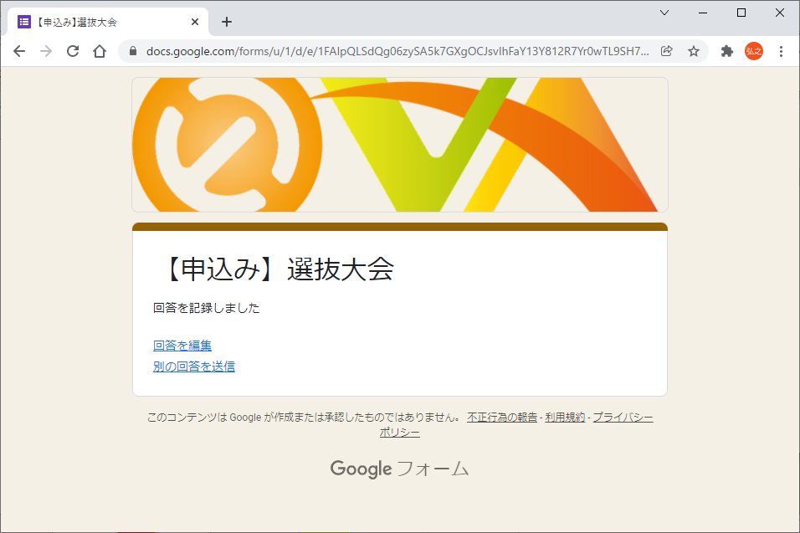

・「回答を記録しました」が表示されたら、
申込登録は完了です。

 |  | 【入力内容の確認及び訂正する場合】
 |  | 「回答を編集」すると入力画面に戻り、登録した内容の確認や訂正ができます。
 |  | 但し、この画面を閉じると、登録した内容の確認や訂正は行えません。
 |  | 画面を閉じたあと、内容を訂正したい場合は、当手順を最初からやり直してください。
 |  | 尚、複数回登録した場合は、最後に登録した内容を採用します。

記入
【手順・注意事項】
１．フォーマットは変更せず、記入シートにのみ入力お願いします。
２．冊子用シートにチーム写真を枠に収まるよう貼りつけお願いします。
３．沖小連HPより参加申込お願いします。別途申込要領参照
記入日 |  | 令和 | 年 |  | 月 | 日
カテゴリー
チーム名
チーム名 （フリガナ）
所属地区

連絡 責任者 | 氏名 |  |  | フリガナ |  |  | 年齢 | 郵便番号 | 住所 |  |  | 電話番号

役職 | 氏名 |  |  | フリガナ |  |  | 年齢 | 日本スポーツ協会資格 |  | 登録番号
監督
コーチ
マネージャー
※キャプテンの背番号は、丸数字としてください（例：①や②）
背番号 | 氏名 |  |  | フリガナ |  |  | 学年 | チーム名 |  | 学校名 |  |  | 身長
 |  |  |  |  |  |  |  |  |  |  | 小学校
 |  |  |  |  |  |  |  |  |  |  | 小学校
 |  |  |  |  |  |  |  |  |  |  | 小学校
 |  |  |  |  |  |  |  |  |  |  | 小学校
 |  |  |  |  |  |  |  |  |  |  | 小学校
 |  |  |  |  |  |  |  |  |  |  | 小学校
 |  |  |  |  |  |  |  |  |  |  | 小学校
 |  |  |  |  |  |  |  |  |  |  | 小学校
 |  |  |  |  |  |  |  |  |  |  | 小学校
 |  |  |  |  |  |  |  |  |  |  | 小学校
 |  |  |  |  |  |  |  |  |  |  | 小学校
 |  |  |  |  |  |  |  |  |  |  | 小学校
 |  |  |  |  |  |  |  |  |  |  | 小学校
 |  |  |  |  |  |  |  |  |  |  | 小学校
 |  |  |  |  |  |  |  |  |  |  | 小学校
 |  |  |  |  |  |  |  |  |  |  | 小学校

チーム紹介

記入例
【手順・注意事項】
１．フォーマットは変更せず、記入シートにのみ入力お願いします。
２．冊子用シートにチーム写真を枠に収まるよう貼りつけお願いします。
３．沖小連HPより参加申込お願いします。別途申込要領参照
記入日 |  | 令和 | 4 | 年 | 12 | 月 | 14 | 日
カテゴリー |  | 男子選抜
チーム名 |  | ちーむ１
チーム名 （フリガナ） |  | チーム１
所属地区 |  | 浦添地区

連絡 責任者 | 氏名 |  |  |  | フリガナ |  |  |  | 年齢 | 郵便番号 | 住所 |  |  | 電話番号
 | 浦添 太郎 |  |  |  | ウラソエ タロウ |  |  |  | 51 | 123-4567 | 浦添市ｘｘｘ1-1-1 |  |  | 080-1234-5678

役職 | 氏名 |  |  |  | フリガナ |  |  |  | 年齢 | 日本スポーツ協会資格 |  | 登録番号
監督 | 浦添 次郎 |  |  |  | ウラソエ ジロウ |  |  |  | 52 | スタートコーチ |  | 1111111
コーチ | 浦添 三郎 |  |  |  | ウラソエ サブロウ |  |  |  | 53 | コーチ１ |  | 2222222
マネージャー | 浦添 四郎 |  |  |  | ウラソエ シロウ |  |  |  | 54 | 登録申請中 |  | 3333333
※キャプテンの背番号は、丸数字としてください（例：①や②）
背番号 | 氏名 |  |  |  | フリガナ |  |  |  | 学年 | チーム名 |  | 学校名 |  |  | 身長
① | 選手 氏名１ |  |  |  | センシュ シメイ１ |  |  |  | 6 | 浦添チャーム |  | 浦添 | 小学校 |  | 161
2 | 選手 氏名２ |  |  |  | センシュ シメイ２ |  |  |  | 6 | 前田クラブ |  | 前田 | 小学校 |  | 162
3 | 選手 氏名３ |  |  |  | センシュ シメイ３ |  |  |  | 6 | 前田クラブ |  | 前田 | 小学校 |  | 163
4 | 選手 氏名４ |  |  |  | センシュ シメイ４ |  |  |  | 6 | 前田クラブ |  | 前田 | 小学校 |  | 164
5 | 選手 氏名５ |  |  |  | センシュ シメイ５ |  |  |  | 6 | 前田クラブ |  | 前田 | 小学校 |  | 165
6 | 選手 氏名６ |  |  |  | センシュ シメイ６ |  |  |  | 6 | 前田クラブ |  | 前田 | 小学校 |  | 166
7 | 選手 氏名７ |  |  |  | センシュ シメイ７ |  |  |  | 6 | 前田クラブ |  | 前田 | 小学校 |  | 167
8 | 選手 氏名８ |  |  |  | センシュ シメイ８ |  |  |  | 6 | 前田クラブ |  | 前田 | 小学校 |  | 168
9 | 選手 氏名９ |  |  |  | センシュ シメイ９ |  |  |  | 6 | 前田クラブ |  | 前田 | 小学校 |  | 169
10 | 選手 氏名１０ |  |  |  | センシュ シメイ１０ |  |  |  | 6 | 前田クラブ |  | 前田 | 小学校 |  | 170
11 | 選手 氏名１１ |  |  |  | センシュ シメイ１１ |  |  |  | 6 | 前田クラブ |  | 前田 | 小学校 |  | 171
12 | 選手 氏名１２ |  |  |  | センシュ シメイ１２ |  |  |  | 6 | 前田クラブ |  | 前田 | 小学校 |  | 172
13 | 選手 氏名１３ |  |  |  | センシュ シメイ１３ |  |  |  | 6 | 前田クラブ |  | 前田 | 小学校 |  | 173
14 | 選手 氏名１４ |  |  |  | センシュ シメイ１４ |  |  |  | 6 | 前田クラブ |  | 前田 | 小学校 |  | 174
15 | 選手 氏名１５ |  |  |  | センシュ シメイ１５ |  |  |  | 6 | 前田クラブ |  | 前田 | 小学校 |  | 175
16 | 選手 氏名１６ |  |  |  | センシュ シメイ１６ |  |  |  | 6 | 前田クラブ |  | 前田 | 小学校 |  | 176

チーム紹介

エントリーシート
令和４年度 ＪＡ共済 第６回ジュニアバレーボールフェスタ

沖縄県バレーボール協会会長 |  |  |  |  |  |  |  |  |  |  |  |  |  |  |  |  |  |  |  |  | カテゴリー

 |  |  |  |  |  |  |  |  |  |  |  | 殿

 | 第 | 6 |  | 回 JA共済ジュニアバレーボールフェスタに下記のとおり参加申込致します。

チーム名 |  | フリガナ |  |  |  |  |  |  |  |  |  |  |  |  | 所属 地区

 |  |  |  |  | 監 督 |  |  |  |  |  | コ ー チ |  |  |  |  |  |  |  | マネージャー

日本スポーツ協会の資格

登録番号

才
フリガナ
監 督

才
フリガナ
コ ー チ

才
フリガナ
マネージャー

才
フリガナ |  |  |  |  |  |  |  | 自宅 住所 | 〒 |  |  |  |  |  |  |  |  |  |  | 電話 番号
連絡責任者

選手名簿 |  |  | （キャプテンの背番号を○で囲ってください。）

番号 | 氏 名 |  |  |  |  | 学年 |  | 背番号 |  | 学 校 名 |  |  |  |  |  | 所属チーム名 |  |  |  |  |  | 身 長

1 |  |  |  |  |  |  | 年 |  |  |  |  |  |  | 小学校 |  |  |  |  |  |  |  |  |  | ㎝

2 |  |  |  |  |  |  | 年 |  |  |  |  |  |  | 小学校 |  |  |  |  |  |  |  |  |  | ㎝

3 |  |  |  |  |  |  | 年 |  |  |  |  |  |  | 小学校 |  |  |  |  |  |  |  |  |  | ㎝

4 |  |  |  |  |  |  | 年 |  |  |  |  |  |  | 小学校 |  |  |  |  |  |  |  |  |  | ㎝

5 |  |  |  |  |  |  | 年 |  |  |  |  |  |  | 小学校 |  |  |  |  |  |  |  |  |  | ㎝

6 |  |  |  |  |  |  | 年 |  |  |  |  |  |  | 小学校 |  |  |  |  |  |  |  |  |  | ㎝

7 |  |  |  |  |  |  | 年 |  |  |  |  |  |  | 小学校 |  |  |  |  |  |  |  |  |  | ㎝

8 |  |  |  |  |  |  | 年 |  |  |  |  |  |  | 小学校 |  |  |  |  |  |  |  |  |  | ㎝

9 |  |  |  |  |  |  | 年 |  |  |  |  |  |  | 小学校 |  |  |  |  |  |  |  |  |  | ㎝

10 |  |  |  |  |  |  | 年 |  |  |  |  |  |  | 小学校 |  |  |  |  |  |  |  |  |  | ㎝

11 |  |  |  |  |  |  | 年 |  |  |  |  |  |  | 小学校 |  |  |  |  |  |  |  |  |  | ㎝

12 |  |  |  |  |  |  | 年 |  |  |  |  |  |  | 小学校 |  |  |  |  |  |  |  |  |  | ㎝

13 |  |  |  |  |  |  | 年 |  |  |  |  |  |  | 小学校 |  |  |  |  |  |  |  |  |  | ㎝

14 |  |  |  |  |  |  | 年 |  |  |  |  |  |  | 小学校 |  |  |  |  |  |  |  |  |  | ㎝

15 |  |  |  |  |  |  | 年 |  |  |  |  |  |  | 小学校 |  |  |  |  |  |  |  |  |  | ㎝

16 |  |  |  |  |  |  | 年 |  |  |  |  |  |  | 小学校 |  |  |  |  |  |  |  |  |  | ㎝

※本大会出場チームは必ず控（コピー）を持参すること。チーム名・氏名には必ずフリガナを記入してください。
○「令和3年度 ＪＡ共済第5回ジュニアバレーボールフェスタ要項」を了承し、保護者の同意を得、参加者の傷害事故その他に関しての
全責任を負うことを誓約して参加申し込みいたします。 |  |  |  |  |  |  |  |  |  |  |  |  |  |  |  |  |  | 令和 |  |  | 年 |  | 月 | 日
 |  |  |  |  |  |  |  |  |  |  |  |  | 申込責任者 |  |  |  | ：

